Sheet1
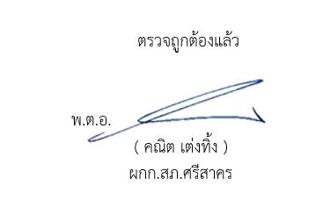
สถิติแจ้งความคืบหน้าแก่ผู้เสียหาย สภ.ศรีสาคร ประจำปีงบประมาณ 2569
ข้อมูล ณ วันที่ 2 มี.ค.2569
สถิติแจ้งความคืบหน้าของการดำเนินคดี | จำนวนสถิติแจ้งความคืบหน้าของ การดำเนินคดีผู้เสียหาย
 | Oct-68 | Nov-68 | Dec-68 | Jan-69 | Feb-69
ครั้งที่ ๑ เมื่อครบกำหนด ๓๐ วันนับแต่วันรับคำร้องทุกข์ | 4 | 6 | 5 | 5 | 6
ครั้งที่ 2 เมื่อครบกำหนด 60 วันนับแต่วันที่แจ้งครั้งแรก | 3 | 4 | 2 | 4 | 4
ครั้งที่ 3 เมื่อสรุปสำนวนการสอบสวนส่งให้พนักงานอัยการ | 10 | 9 | 8 | 9 | 11
รวม | 17 | 19 | 15 | 18 | 21

